Список ошибок
 | Подсказка | Пример | Ошибка 1 | Ошибка 2 | Ошибка 3 | ...
Заголовок | Что? Где? Когда? | Ошибка оформления заказа | Ошибка оформления заказа | Ошибка безопасности
Описание | Основная информация об ошибке | Запрос к платежному сервису был отправлен некорректно | Поле "Email" не обязательно к заполнению; Поле "ФИО" не имеет достаточного контроля введенной информации. | Есть доступ к странице для авторизации администратора (однако, для входа требуется доступ к Email администратора)
Шаги воспроизведения | Как повторить ошибку? | 1 Добавить товар 2 перейти в корзину 3 перейти к оформлению 4 заполнить поля 5 нажать перейти к оплате | 1. Добавить товар в корзину; 2. Перейти в корзину; 3 Заполнить поля для оформления заказа; 4. Заполнить поля ("Email" не обязательно к заполнению; в поле "ФИО" достаточно ввести цифры) ; 5. Нажать "Подтвердить заказ" | 1. В адресной строке браузера введите https://mnogosyra.ru/admin/login; 2. Сайт запросит Email/Телефон для доступа администратора
Фактический результат | Что происходит после воспроизведения шагов? | Запрос к платежному сервису был отправлен некорректно | При оформлении заказа возможно оформить заказ без заполнения поля "Email"; при заполнении поля "ФИО" возможно ввести комбинацию цифр оформить заказ | При вводе в адресной строке браузера https://mnogosyra.ru/admin/login сайт предлагает ввести Email/Телефон для доступа администратора
Ожидаемый результат | Как должно быть? | Откроется страница для ввода карты | Все поля ("ФИО", "Email", "Телефон") обязательны к заполнению и имеют контроль за введенной информацией (для поля "ФИО": только буквы; для поля "Email": только адрес Email) | Нет возможности получить доступ к странице для входа как администратор
Дополнительная информация | Скриншоты, видео и тому подобное | Скриншот страницы с ошибкой | 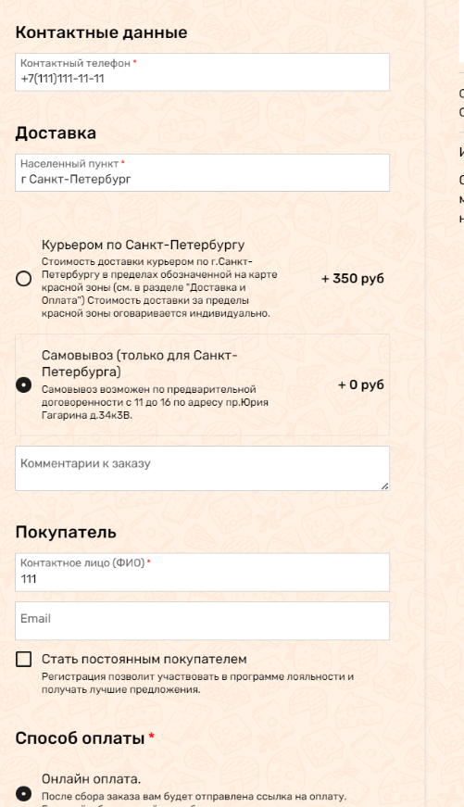 | 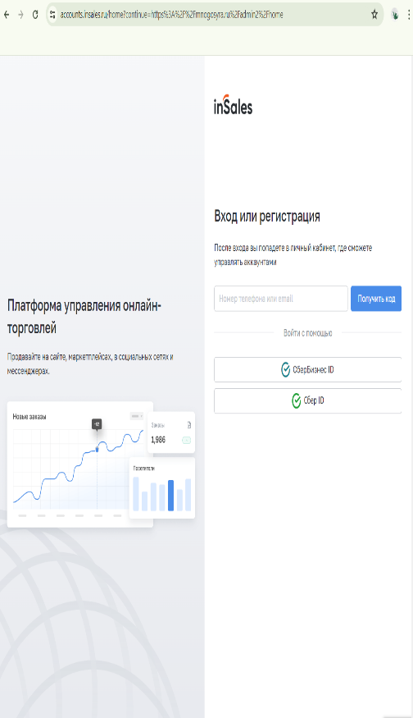
КРИТИЧЕСКАЯ |  | КРИТИЧЕСКАЯ | ОБЫЧНАЯ | ОБЫЧНАЯ
ОБЫЧНАЯ
НЕ КРЕТИЧЕСКАЯ
ИСПРАВЛЕНО

